问题
 |  | 课后小练习

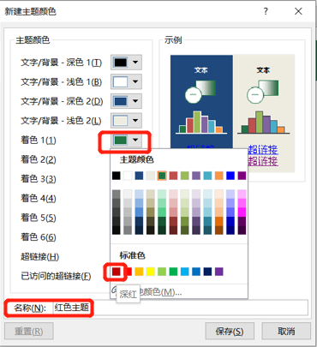
任务：
 | 新建主题配色方案“红色主题”，将着色1修改为标准色中的红色。
 | 按右图所示创建切片器样式。

 | 年份 | 月份 | 产品类别 | 金额
 | 2018 | 10 | 海鲜粉 | 100.00
 | 2018 | 12 | 胡椒粉 | 200.00
 | 2019 | 1 | 海鲜粉 | 100.00
 | 2019 | 3 | 胡椒粉 | 400.00
 | 2020 | 1 | 海鲜粉 | 2002.00
 | 2020 | 3 | 胡椒粉 | 2002.00

